表紙
第３回 塩田杯 会津親善ドッジボール大会

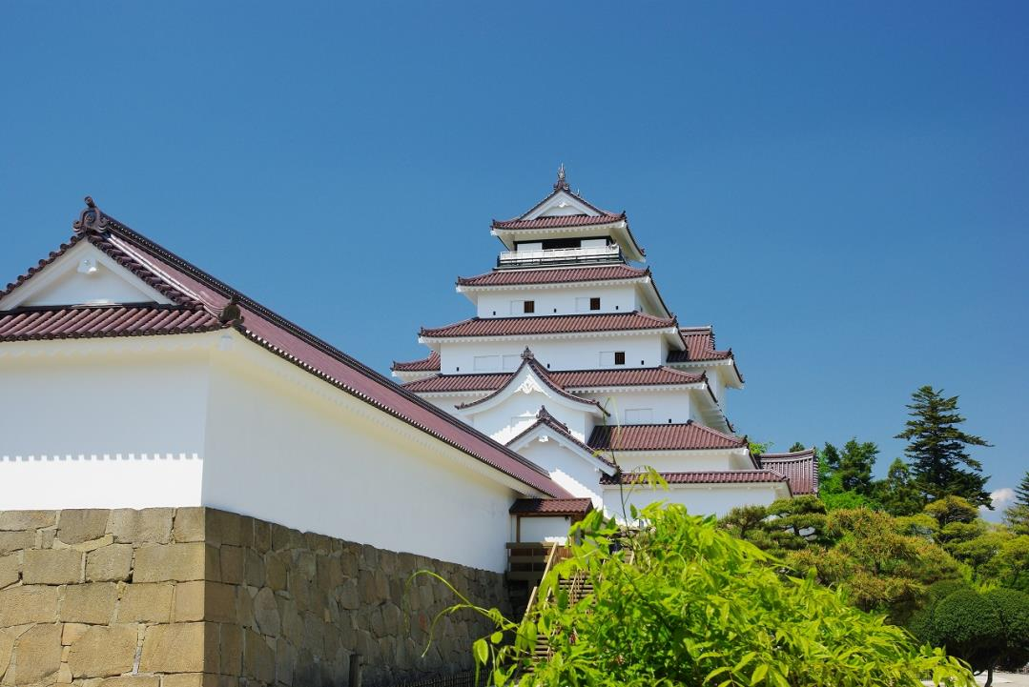

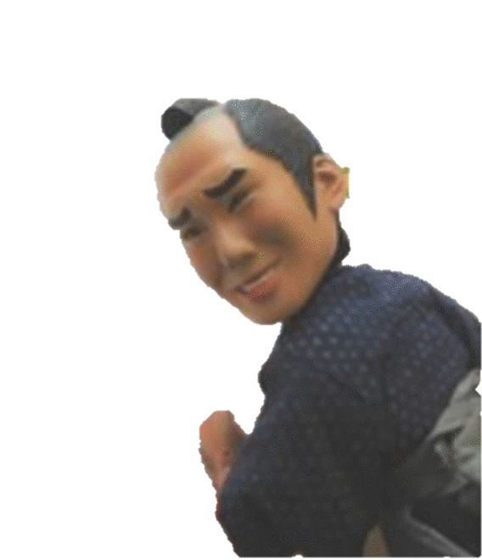
若松っつん

 | 日 時： | 平成30年9月17日（月/祝）
 | 会 場： | 鶴ヶ城体育館
 | 主 催： | 会津ドッジボール協会
 | 後 援： | 会津若松市教育委員会
 |  | 福島民報社
 |  | 福島民友新聞社
 | 特別協賛： | 会津柳津温泉 花ホテル 滝のや
 |  | ホームページ http://hanahotel.jp/

体育館案内図
 | 鶴ヶ城体育館 案内図

 |  | GUCKY'S |  |  | ブルイン |  | B.S.K |  | 本宮 |  | 新鶴 |  | WANO

当日、観客席札を添付します。この資料は、ご参考としてください。
会場入り口は正面階段を上って2Fからとなります。

いいの
OUT

 |  |  |  |  |  |  |  |  |  |  |  |  |  |  | ステージ

城西

 |  |  |  | オフィシャル左 |  |  |  |  |  |  |  |  |  | オフィシャル右

 |  |  | 1F玄関

 |  |  |  |  |  | 南コート |  | アリーナ |  |  |  | 北コート
MUDC
 |  |  |  | オフィシャル右 |  |  |  |  |  |  |  |  |  | オフィシャル左

Aoi

 |  |  |  |  | 南コート次試合選手待機所 |  |  |  |  | 北コート次試合選手待機所
IN
OUT
IN

 |  | 鳥川 |  |  | 永盛 |  | 白二 |  | ゴジラ |  | 鶴城 |  | 門田

